Hoja1
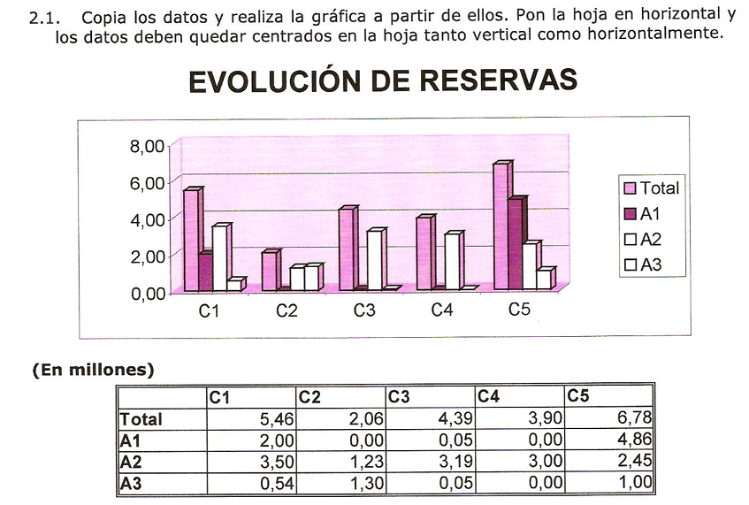
 | C1 | C2 | C3 | C4 | C5
Total | 5.46 | 2.06 | 4.39 | 3.9 | 6.78
A1 | 2 | 0 | 0.05 | 0 | 4.86
A2 | 3.5 | 1.23 | 3.19 | 3 | 2.45
A3 | 0.54 | 1.3 | 0.05 | 0 | 1

EVOLUCIÓN DE RESERVAS

Hoja2
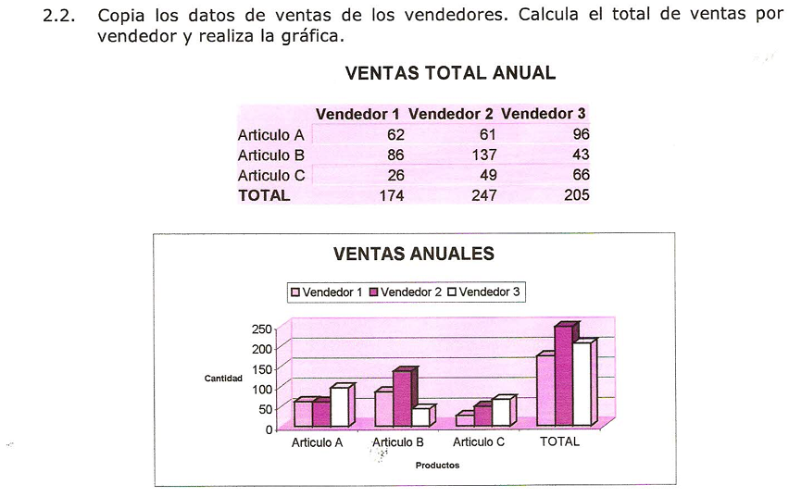
 | Vendedor 1 | Vendedor 2 | Vendedor 3
Articulo A | 62 | 61 | 96
Articulo B | 86 | 137 | 43
Articulo C | 26 | 49 | 66
TOTAL | 174 | 247 | 205

VENTAS ANUALES

Hoja3
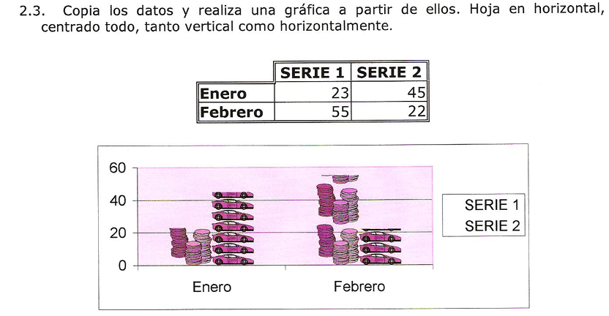
 | SERIE 1 | SERIE 2
Enero | 23 | 45
Febrero | 55 | 22

Series

Hoja4
$
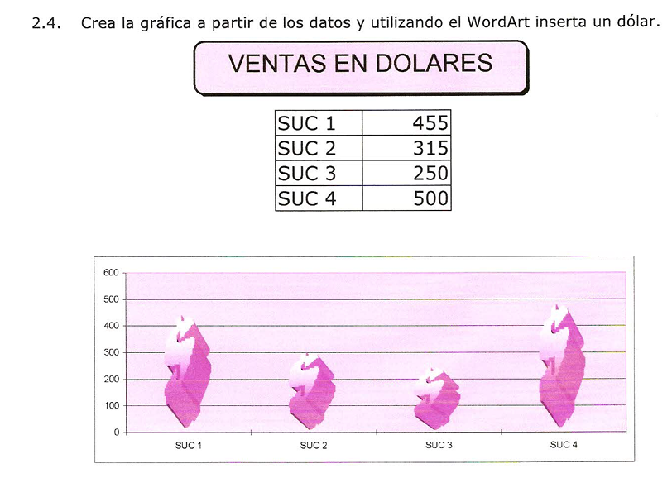
VENTAS EN DOLARES

SUC 1 | 455
SUC 2 | 315
SUC 3 | 250
SUC 4 | 500

VENTA EN DÓLARES
VENTAS EN DOLARES
SUC 1 | 455
SUC 2 | 315
SUC 3 | 250
SUC 4 | 500

